步骤
一、账号网址密码
店铺网址

二、操作流程
网址 | https://api.jackyun.com/home/mainframe_web.html
对应视频
搜索进入销售明细账-时间类型选择发货时间-日期选择上月1日~最后一日，筛选-右键数据导出所有页，最后将导出数据入库

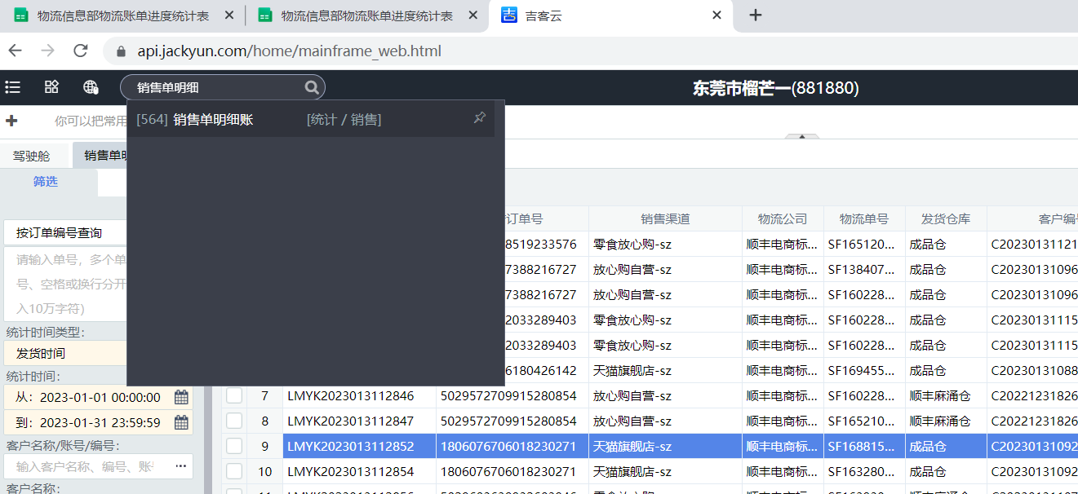

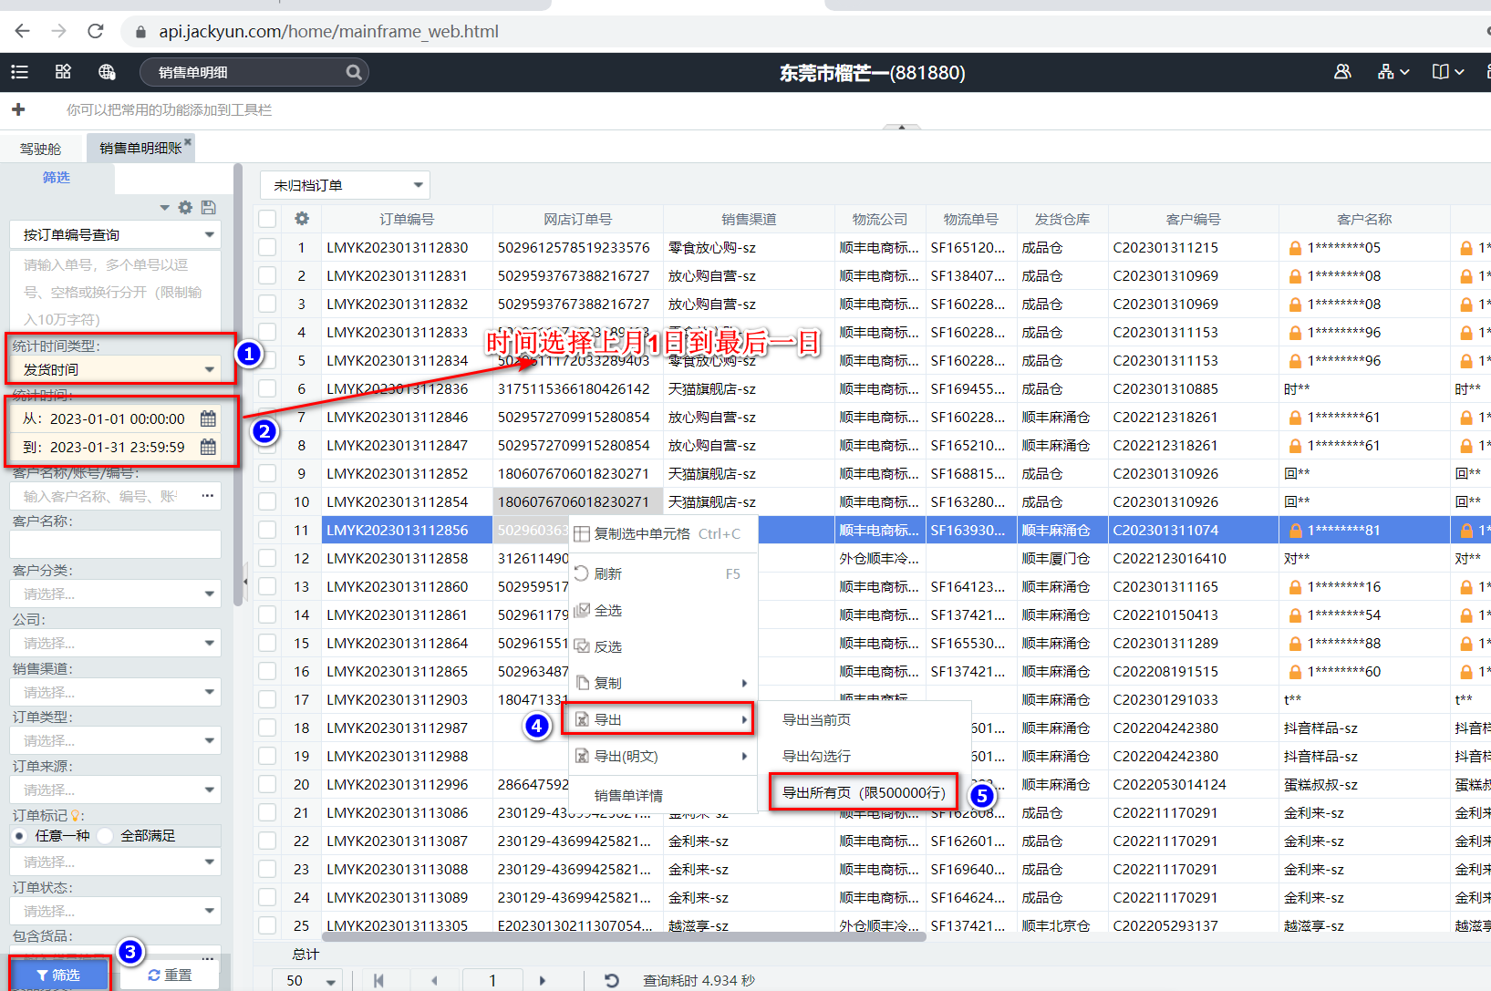

最后将导出或下载后的数据插入到数据库中 每个月运行一次

